Baum des Lebens
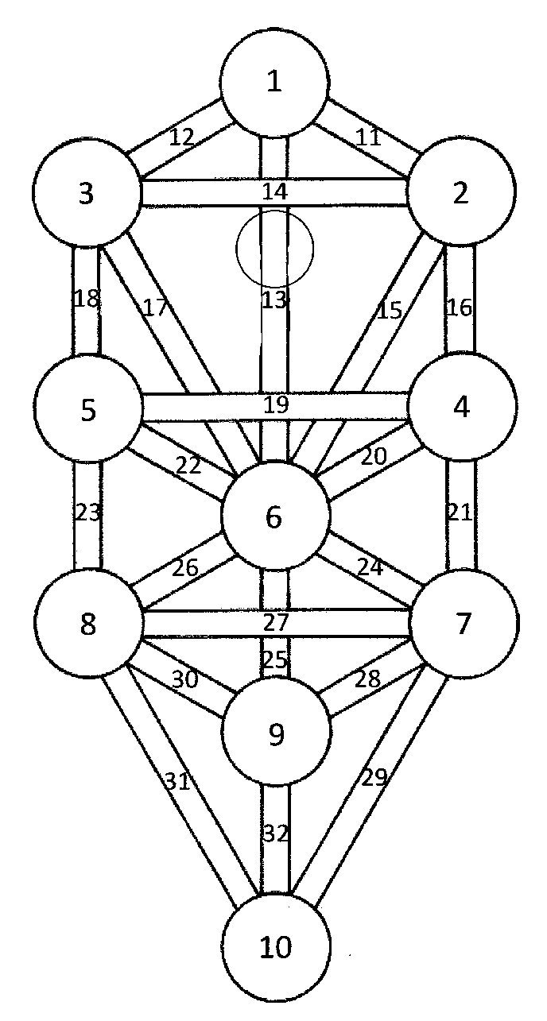
Pfad | Nummer | Karte | Grosse Arkana in der Legung
11 | 0 | Der Narr | 0
12 | 1 | Der Magier | 0
13 | 2 | Die Hohepriesterin | 0
14 | 3 | Die Herrscherin | 0
15 | 4 | Der Herrrscher | 0
16 | 5 | Der Hierophant | 0
17 | 6 | Die Liebenden | 0
18 | 7 | Der Wagen | 0
19 | 8 | Die Kraft | 0
20 | 9 | Der Eremit | 0
21 | 10 | Das Rad des Schicksals | 0
22 | 11 | Die Gerechtigkeit | 0
23 | 12 | Der Gehängte | 0
24 | 13 | Der Tod | 0
25 | 14 | Die Mässigkeit | 0
26 | 15 | Der Teufel | 0
27 | 16 | Der Turm | 0
28 | 17 | Der Stern | 0
29 | 18 | Der Mond | 0
30 | 19 | Die Sonne | 0
31 | 20 | Das Gericht | 0
32 | 21 | Die Welt | 0

